シーンフロー
シーンフロー アルファ

武器選択画面
ゲーム起動

 | これは最初のステージには出さない

タイトル画面

ステージ選択画面

ステージ１

ステージ クリア画面
ゲームオーバー画面

ステージ


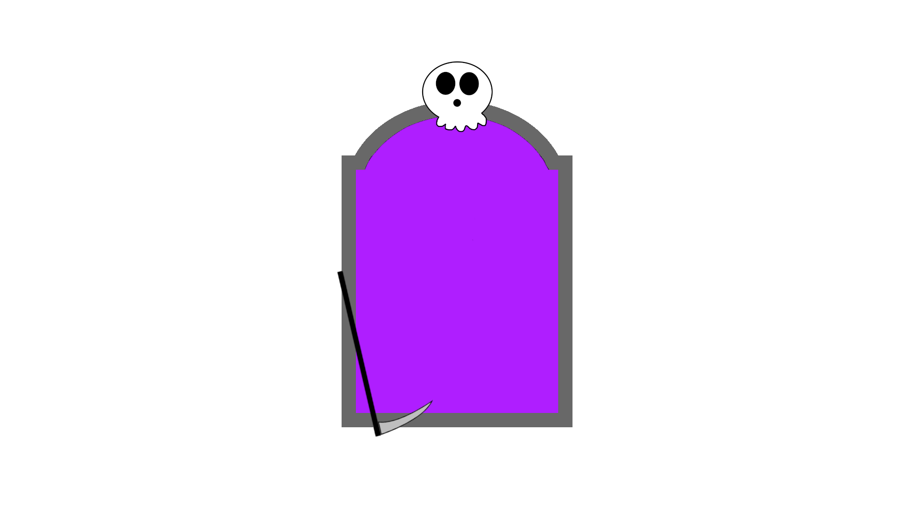
１ステージ

背景


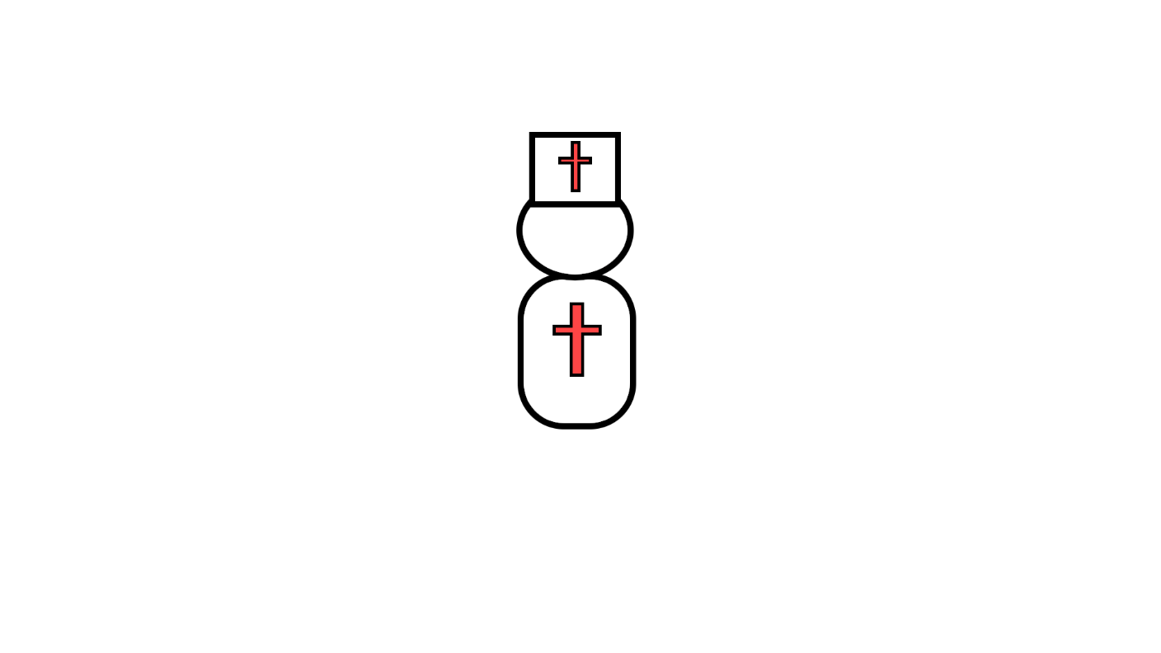

else
{
//空中
nowAnime = jumpAnime;
}
if (nowAnime != oldAnime)
{
oldAnime = nowAnime;
animator.Play(nowAnime); //アニメーション再生
}



 | 当たり判定なし

ステージギミック

落とし穴



坂道

ステージ２
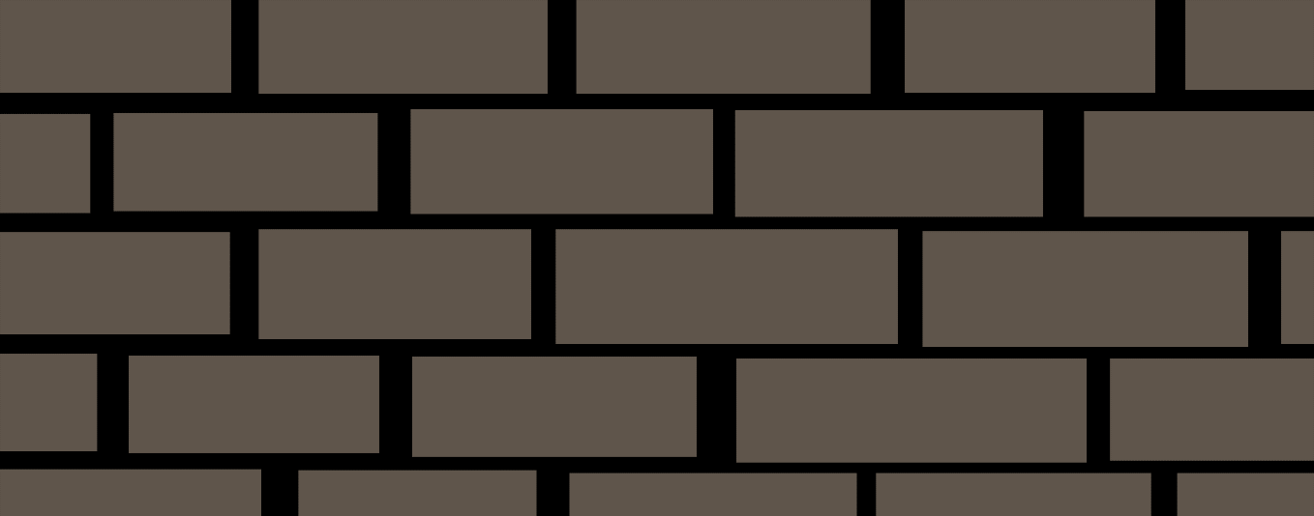
ステージ２

背景は町
動く床を追加
攻撃してくる敵を追加

弾を撃ってくる敵

弾を撃ってくる敵
上下に動く
上下に動く


弾を撃ってくる敵

落下死亡

上下に動く

操作
操作

 | 移動

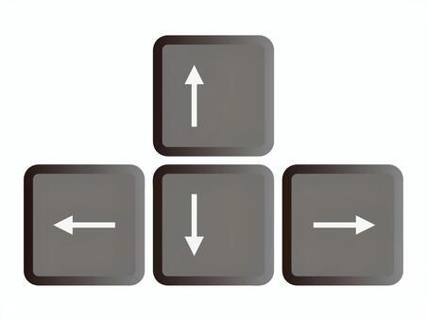
 |  |  | 十字キーの左右で横移動


 |  |  | スペースキーでジャンプ



 |  | Zキーで弾を撃つ

 |  | Xキーで魂を取得する

敵
敵
 |  | SY作成

主人公の対となるような存在を敵にする

敵はすべて当たり判定があり、 敵に当たると主人公のHPが１０（ハート１個分）減ってしまう。 敵からの攻撃も同様。

 | 聖職者。 体力は４０で攻撃はしてこない。 倒した際に、１回だけ魂を落とす。 スーパーマリオブラザーズの クリボーのような存在。 移動速度は主人公よりも少し遅い。 （主人公を基準に0.8倍）

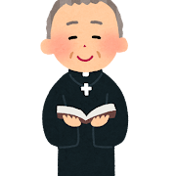 | ちょっと位の高い聖職者。 HPは６０で主人公に 向かって攻撃をしてくる。 普通の聖職者と同じように、倒すと １回だけ魂を落とす。 移動速度は主人公と同じくらい。

ステージ案
近づくと見える壁
ステージの案

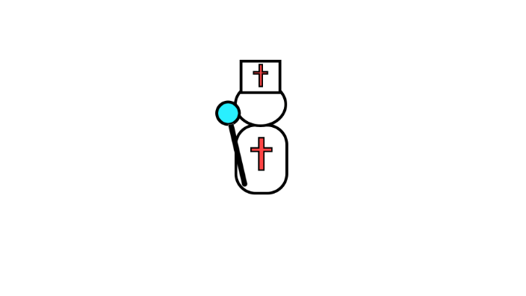



落ちる





スイッチを起動すると消える



地下ステージ

